Sheet1
Povezivanje uređaja različitim kablovima za povezivanje ..

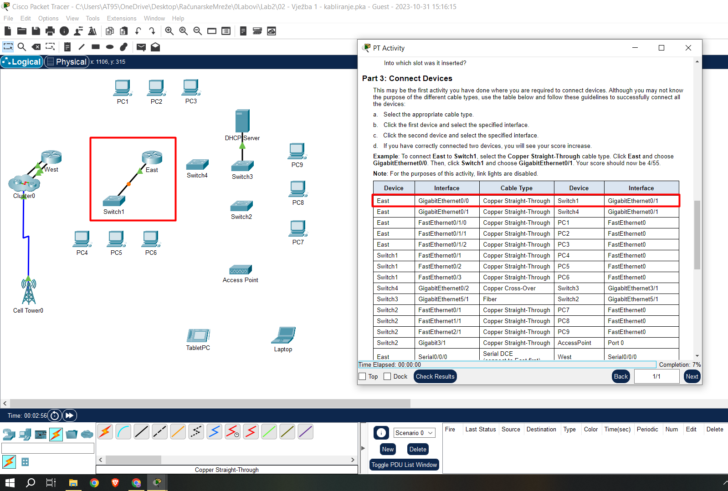
 |  |  | Ništa specijalno, samo ispratiti uputstvo..

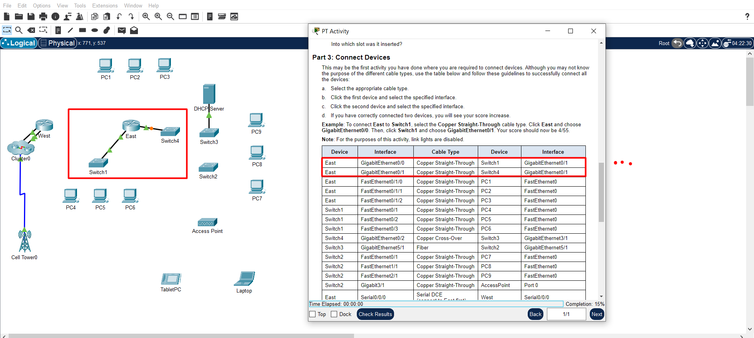

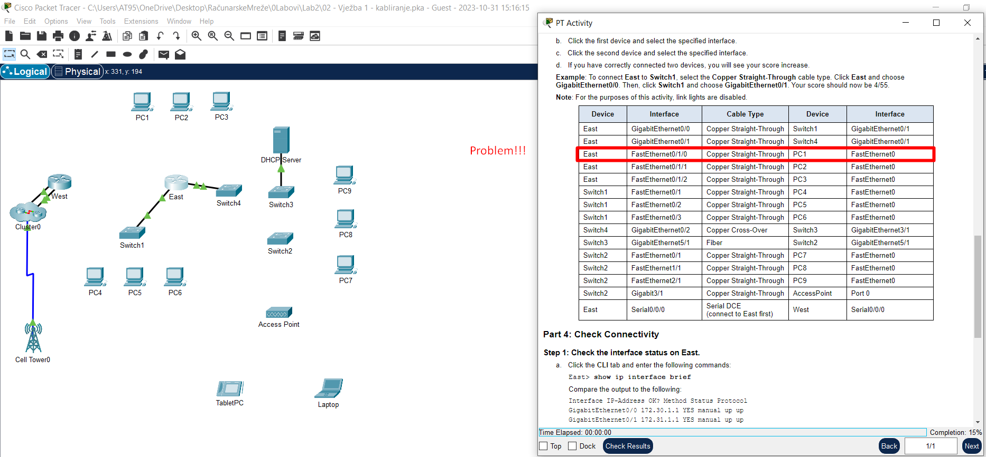
 |  |  | Rješava se ubacivanjem odgovarajuće kartice u ruter..
 |  |  | Dakle, UGASIMO RUTER, ubacimo odgovarajuću karticu,
 |  |  | upalimo ruter te nastavimo sa povezivanjem..

 |  |  | ZNAČI, AKO U RUTER TREBAŠ DA UBACIŠ KARTICU KAKO BI KASNIJE
 |  |  | ISKORISTIO ULAZNI-PORT TE KARTICE, ONDA PRIJE UBACIVANJA,
 |  |  | PRVO UGASI RUTER!!!
 |  |  | E sada, prepoznati situaciju da na nekom od uređaja hvali ulazni port
 |  |  | takvog-kakvog tipa, e to je već posao koji traži iskustvo..

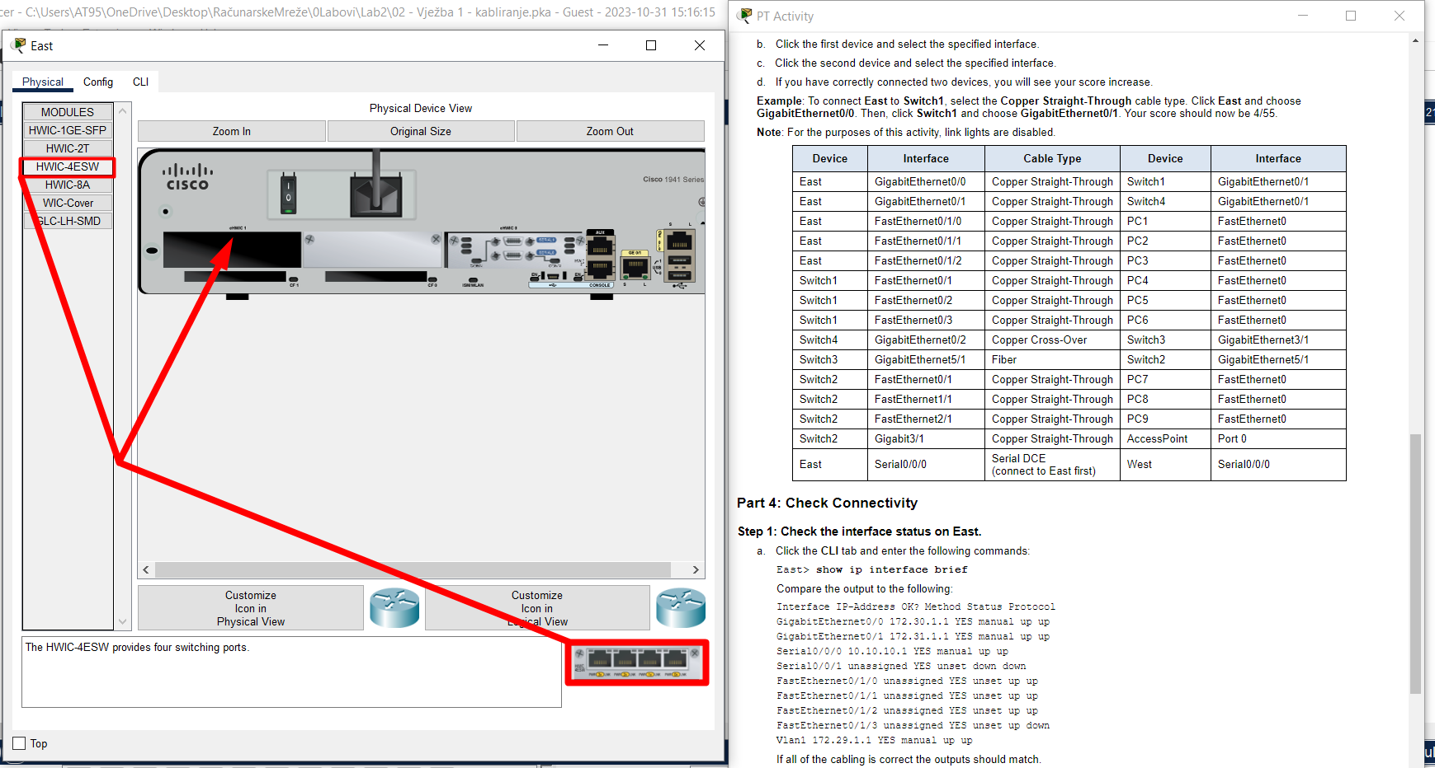
 |  | Kao što rekoh..
 |  | E sad, kakva kartica treba to je već malo izazovno..
 |  | Za olakšicu pri detekciji, čitanjem teksta zadatka možemo vidjeti koliko i kakvih ulaza
 |  | to proširenje rutera treba da nam da..vidimo na slici da tekuća kartica nudi 4 nova ulaza, a
 |  | to sigurno znači da će za svaki od 3 biti mjesta!!
 |  | Isto tako, oblik input-jack kabla sugeriše kakav input na uređuju treba..

 |  | ZNAČI, KAKVA KARTICA MI TREBA? TO MOGU DA ZAKLJUČIM TAKO ŠTO ČITANJEM ZADATKA
 |  | VIDIM DA MI SA TOM KARTICOM TREBA N-ULAZNIH-PORTOVA, PA REDOM KARTICU PO KARTICU
 |  | SVE DOK NE NAĐEM NEKU SA >= N ULAZNIH PORTOVA..

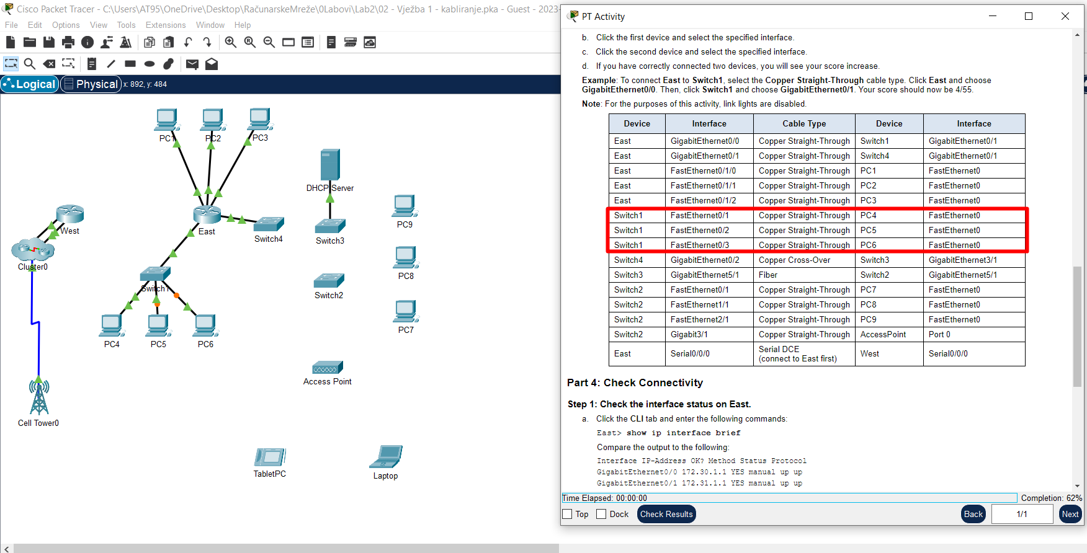

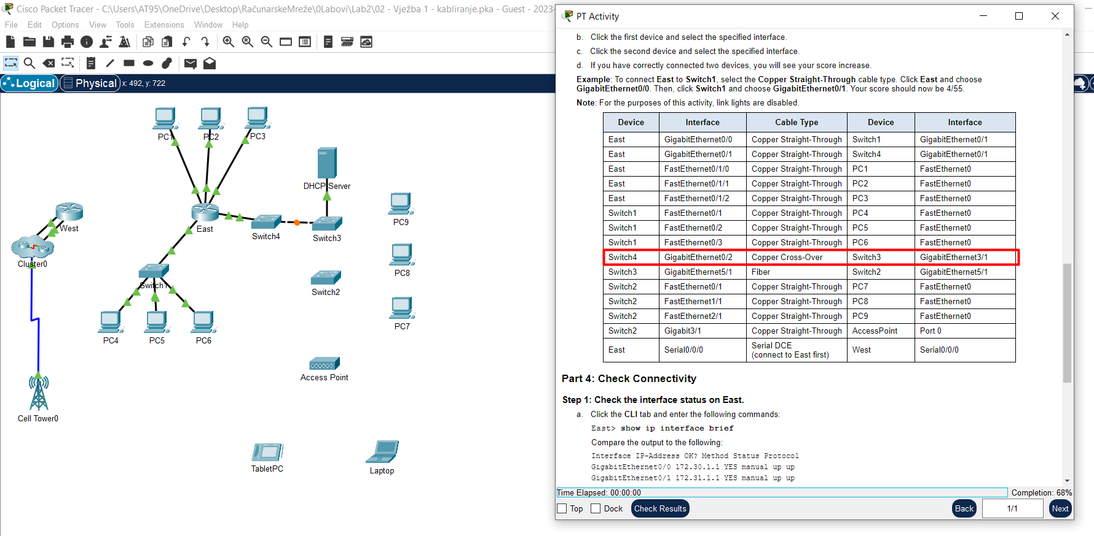

Sljedeći korak traži ugradnju ulaza za optiku u Switch2 ..naravno ugasimo Switch2, postavimo ulaz za optiku i na kraju upalimo Switch2 te nastavimo sa povezivanjem..
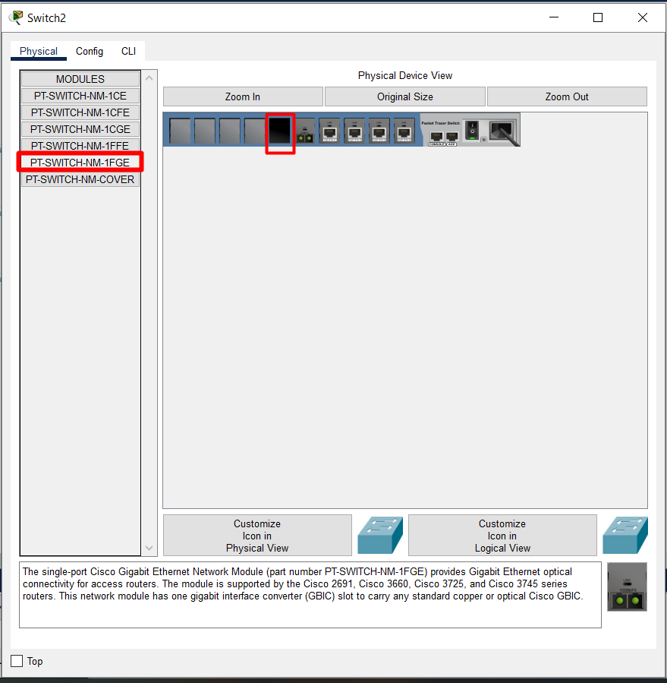
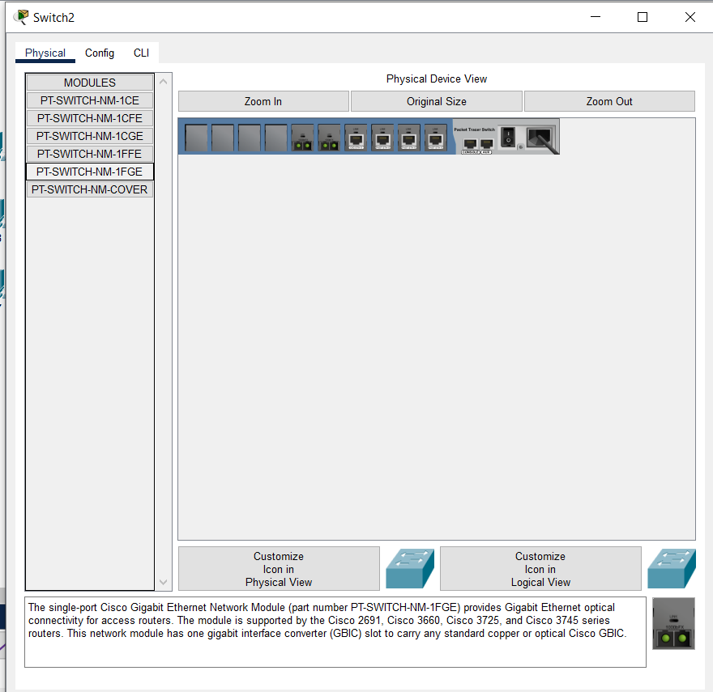

 | Obrati pažnju na Cisco Gigabit ..

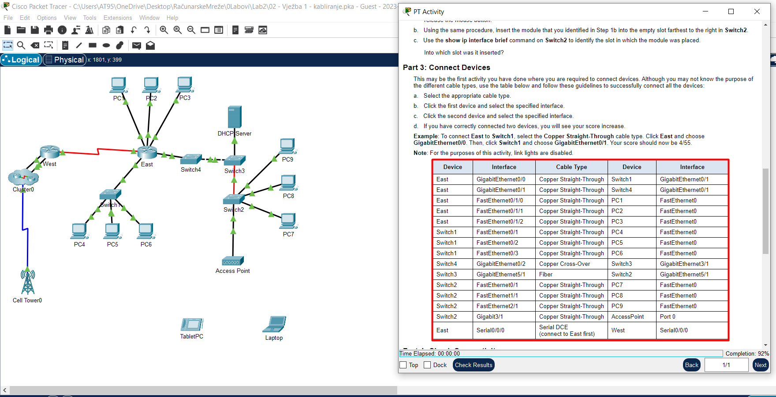
 |  | Ostala povezivanja su ništa drugo nego samo slijedi uputstvo..
 |  | Elem, kada sam povezivao Switch 2 sa PC-jevima umjesto redoslijeda 7 pa 8 pa 9
 |  | ja sam išao 9 pa 8 pa 7 tako da umjesto 100% imam samo 92%..

 |  | Del(keyborad) pa kabal..zatim povezuj ponovo..

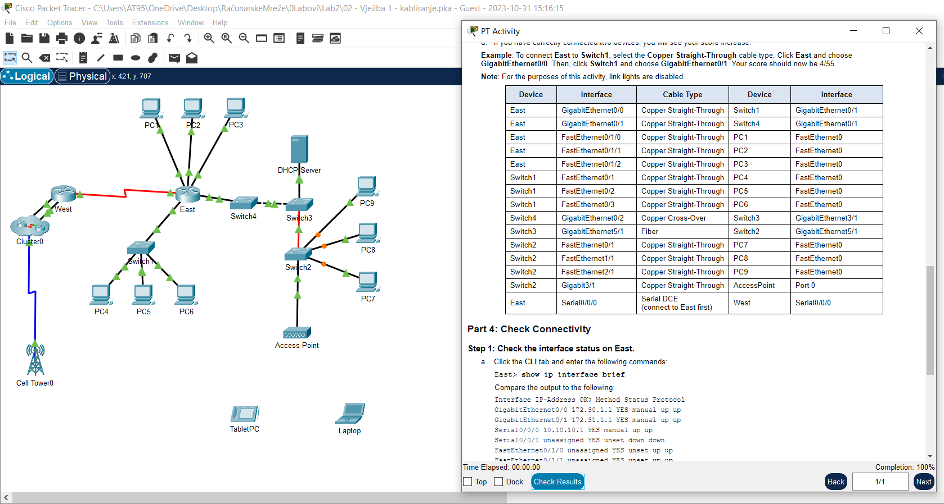
 |  | Eto ga..
 |  | Ništa komplikovano, jedino ako zatreba ulaznih portova, može se desiti dodatni napor..
 |  | Ako ništa, chat gpt zna gdje šta treba da se ubaci..

 |  | Kao potvrdu za dobro urađen posao, mogu iskoristiti to da na slici sve lampice svijetle zelenom bojom!!!

Dodatne ideje:

ZNAČI, AKO U RUTER TREBAŠ DA UBACIŠ KARTICU KAKO BI KASNIJE
ISKORISTIO ULAZNI-PORT TE KARTICE, ONDA PRIJE UBACIVANJA,
PRVO UGASI RUTER!!!

ZNAČI, KAKVA KARTICA MI TREBA? TO MOGU DA ZAKLJUČIM TAKO ŠTO ČITANJEM ZADATKA
VIDIM DA MI SA TOM KARTICOM TREBA N-ULAZNIH-PORTOVA, PA REDOM KARTICU PO KARTICU
SVE DOK NE NAĐEM NEKU SA >= N ULAZNIH PORTOVA..

